フローチャート
フローチャート
 | 目次へ
ロード画面
秒数で移動

タイトル画面

秒数で移動
ボタンを押す
ＢＡＣＫを選択
ロード画面

タイトルを選択
難易度セレクト画面
秒数で移動
ロード画面
難易度を選択
ロード画面
秒数で移動
ロード画面
タイトルを選択
セレクトを選択
秒数で移動
秒数で移動
ポーズ画面
スタートボタンを押す
ゲームオーバー
ゲームオーバー画面
ゲームプレイ画面
ポーズ画面
リトライを選択
ポーズ画面
秒数で移動
ゲームクリア
リトライを選択
タイトルを選択
リザルト画面

ロード
ロード
 | 目次へ

ロード画面イメージ
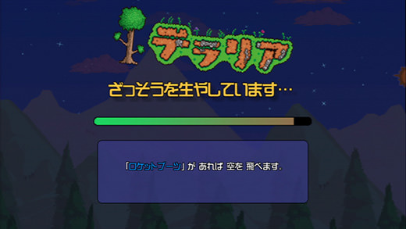

ロード画面の挙動
 | ・画面上部にタイトルを表示（現状はリソースなしでタイトルという文字で対応をお願いします）
 | ・タイトルを表示した下部にロードバーを表示
 | ・ロードバーは右側から溜まっていき一番左に到達した場合シーン遷移する
 | ・ロードバーが溜まる速度は2～4秒のランダム
 | ・ロードバー下部にtipsを表示する
 | ・tipsはボタンを押す事で変更される
 | ・tipsは現時点で3個用意し3個のうちからロード画面に入った時点でランダムに表示する
 | ・ボタンが押されtipsが切り替わる時一番初めに表示されていたtipsとは別のtipsが表示される

 |  | （tipsはプランナーが何個でも追加しやすいようにお願いします）

タイトル
タイトル
 | 目次へ

タイトル画面イメージ

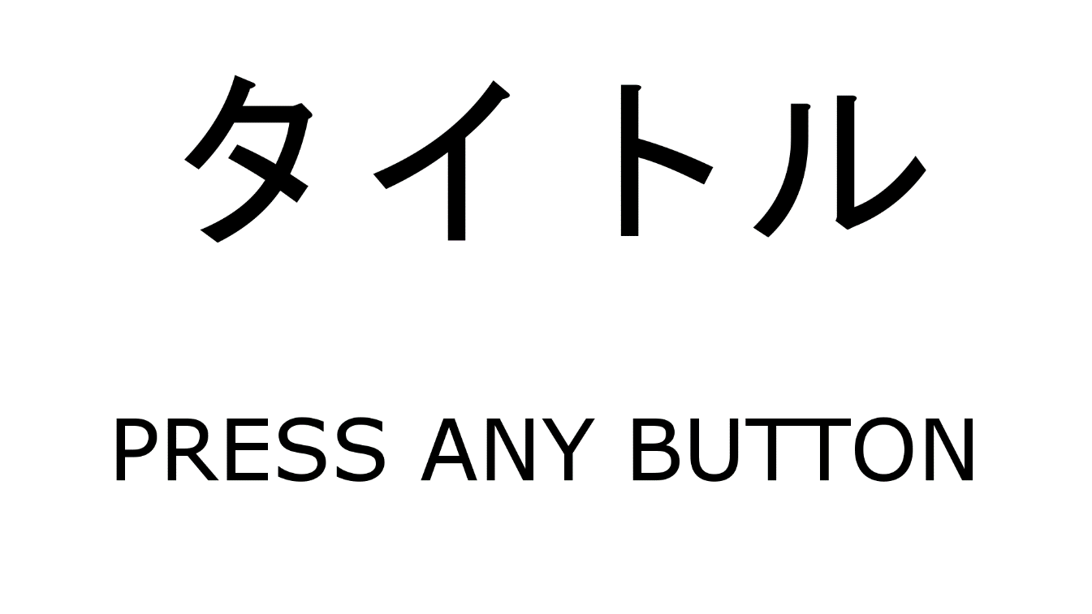

 | 背景にゲーム画面を表示

タイトル画面での動作
 | ・ゲーム開始時のロード画面が終了した時点でタイトル画面に遷移する
 | ・遷移と同時に画面背景でＡＩ同士の戦闘を開始し表示させる
 | ・ＡＩ同士の戦闘は2分でリセットする
 | ・ＡＩの戦闘のカメラはＹ30の位置からステージを見下ろすようにする
 | ・カメラは右回りに2分間でステージを一周する速さで移動する
 | ・タイトル画面で何かボタンが押された場合専用のＳＥを再生しPRESS ANY BUTTONを1秒間の間に6回点滅させステージセレクト画面に遷移する

ステージセレクト
ステージセレクト
 | 目次へ

ステージセレクト画面イメージ

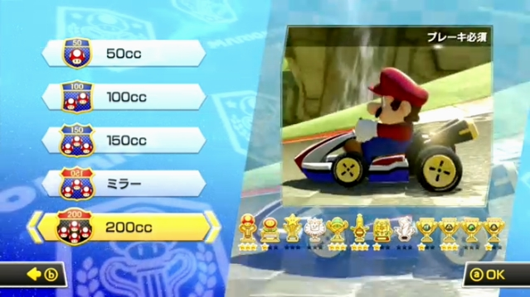

ステージセレクトの挙動
 | ・画面右側タイトル画面と同じくＡＩ同士の戦闘を表示する
 | ・ステージセレクト画面ではＡＩの片方の視点に固定して表示しカメラはプレイヤーのカメラと同じにする | → | カメラ
 | ・画面左側に難易度選択を表示する
 | ・画面左側に表示される難易度は左スティックを上下で選択することができる
 | ・選択されている難易度は文字サイズが1.5倍になる（デフォルト15）

カメラ
カメラ
 | カメラ旋回は操作説明ページに入ってる

プレイヤーのカメラ周り

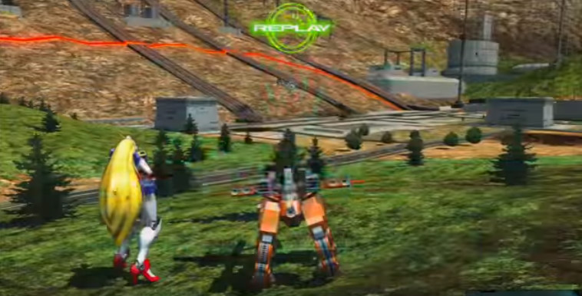
・地面にいるとき(またはスタート時)
 |  | スタート時はこのカメラの位置
 |  | プレイヤーキャラの後ろにカメラがある

プレイヤー初期位置

・木に登った時
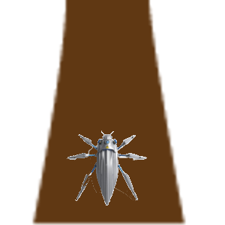
木
 |  | カメラ位置のリセットを押した時もこの位置
 |  | プレイヤーの真上にカメラを置く
 |  | 地面から(スタート時の視点)木に登った場合もこのカメラの位置に自動的に切り替えしてくれる

プレイヤー

トップビュー風

・地面にいるときのカメラ横移動

 | 右スティックをそのまま右に倒した時 | カメラが右側に旋回する
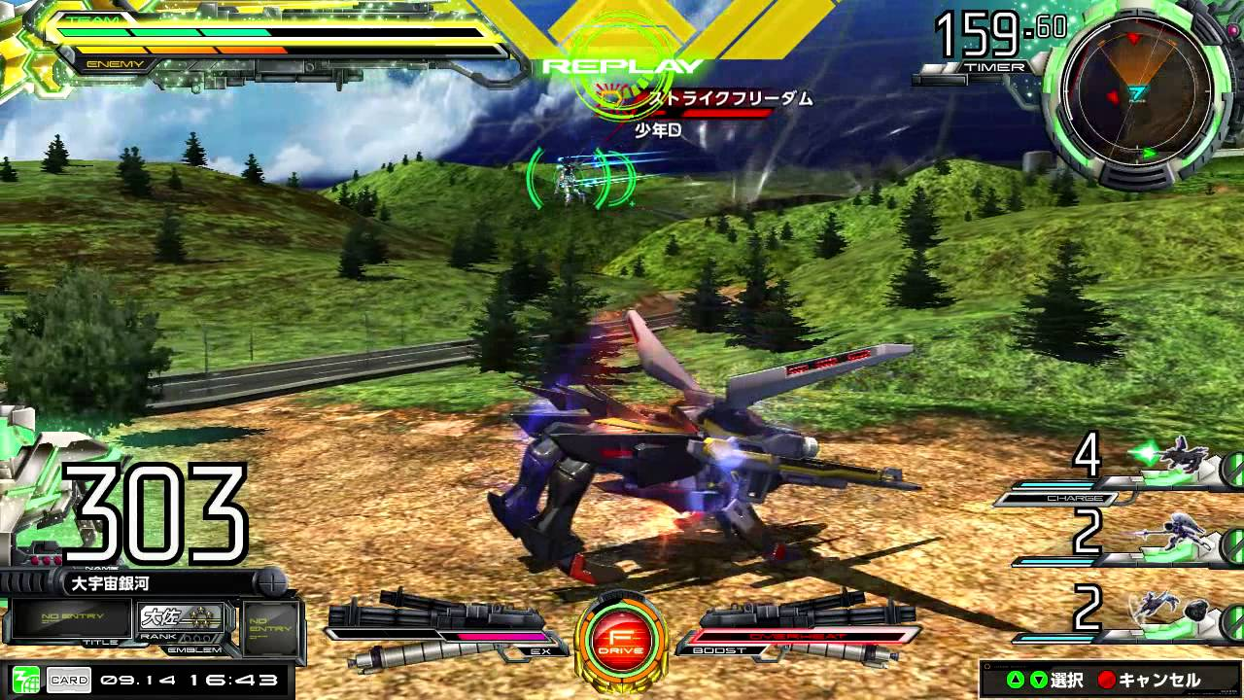

プレイヤー初期位置

・木登り時のカメラ横移動

 | 右スティックをそのまま右に倒した時 | カメラが右側に旋回する
木
木


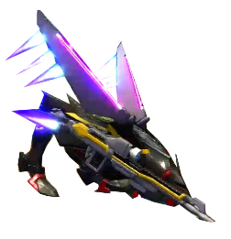
プレイヤー
プレイヤー

トップビュー風

クモの巣
糸の巣

蜘蛛の巣
 | 糸を2本貼った時に、下記の条件にすべて当てはまった時に蜘蛛の巣が生成される(数値は要調整)

木
この角度が40度以下の時
木

木
木
2本の糸の頂点部分の間隔が2cm以下の時(貼った順番は関係なく)
木
木
2つの糸の間を横線が張り巡らされる

 | 糸2本から蜘蛛の巣になった時の変更点
 | ・その範囲内を木の表面のように自由に移動ができる
 | ・巣の範囲では好きな個所から糸を貼れる
 | ・横線の隙間関係なくその範囲内すべてが罠となる
 | ・巣が生成されるときその範囲に敵の糸が貼られてあった場合は貫通するように貼る(敵の糸を奪うことは不可)
 | ・巣の片方の糸が上限で消えた場合、もう片方は一本の糸に戻る(巣の中で糸を貼ったらその糸も先に消える)
 | ・巣の状態で糸を奪う奪われたら巣と巣から貼られてる糸すべてが奪うことになる

クロス時でのクモの巣

この角度同じく40度以下の時

木

木
糸の中間から跳んだ場合

 | ・中間から飛んでも、敵の糸を奪ったあと木に跳んだ場合でも、上の条件に合っていれば必ず巣になる
 | ・糸から糸に跳んだ場合でも35度以下であればどんな場合でも糸は貼られる

奪った糸
奪った糸

上に重ねた糸が消えても下に重なってた糸は残る
奪った糸は、固定糸扱いでフィールド内に永遠に残り続ける←陣地取りにおいての最も重要な役割な扱いにする
その糸は敵糸味方糸の残糸の数値には一切関係なしに残る
奪われた糸は再度上に重ねれば再び糸の所有者が変わる

上に重ねて敵の糸を奪う
一定の糸の量が出て上に貼った糸が消える
奪った下の糸は永遠に残る

体当たり
体当たり

体当たりのイメージ
 | 陣地ジャンプ範囲内の木に敵が止まっていた時、Lトリガーを1秒間長押しすることで敵に自動的にカーソルを敵にあわせることができる
 | 敵にカーソルが重なってる状態で陣地ジャンプすることでその敵に直接体当たりができる

光の反射のような方向で敵は飛ばされる

体当たりでのメリット
 | 敵をはじくことでその直前に貼った敵の糸は剥がれる
 | 体当たりされた敵は1秒後に自由落下がはいる

体当たりを受けた場合
 | 木か自分の糸か地面に着地するまで操作不可能(カメラ旋回だけ使える)
 | 木に着地した場合は1秒間、地面に着地したら2秒間怯んで動けない
 | 自分の糸に着地した場合はすぐに操作可能(この時スプリングの効果は受ける)
 | 敵の糸に触れた場合は、自動的に罠にかかってしまい、そのまま地面に落ちてしまう

回避アクション
回避アクション
 | 目次へ |  | プレイヤーへ
 | 糸へ

 | 敵の糸の地点に跳ぶ、または陣地ジャンプ中に敵の糸とぶつかりそうな時、回避アクションすることで敵の糸に引っかかず、敵の糸を奪うことが可能
 | 回避アクションは、走高跳のような避け方をイメージするとありがたいです。

敵の糸にジャンプした時
敵の糸に狙って跳んだ場合の敵糸の当たり判定
真横から見た時の敵糸とプレイヤーの当たり判定範囲
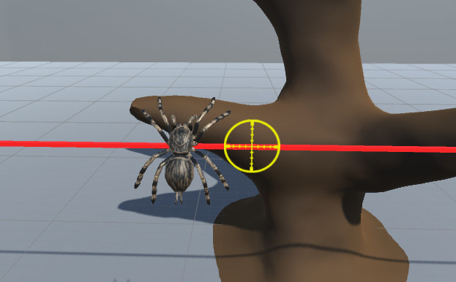
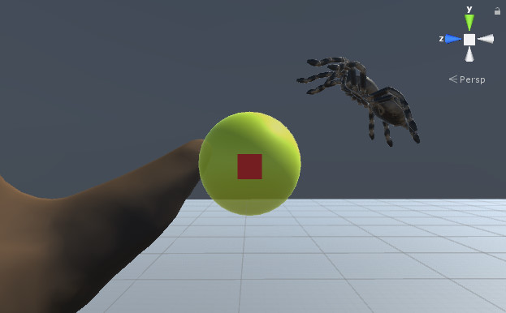
真横から見た糸(実際の断面は丸い)

敵の糸の当たり判定
・糸に着地するまでに黄色い範囲内で回避アクションを入力しないと、糸の罠に引っかかってしまう
・範囲外で回避アクションをしてもアニメーションはされるが回避にはならない
回避アクションのアクション時間は0.5秒とし、
黄色い範囲内を通る基本の時間は1.5秒とする

 | 木から木に跳ぶ瞬間、そこの画面に映っている(見えている)糸の本数によって、回避アクションのあたり判定が変わっていく
 | ・ | 画面内に青糸が赤糸よりも多い場合、敵の糸に引っかかるあたり判定が短くなる(回避しやすくなる)
 | ・ | 画面内に青糸が赤糸よりも少ない場合、敵の糸に引っかかるあたり判定が大きくなる(引っかかりやすい)
画面内に青糸が多い場合
真横から見た時
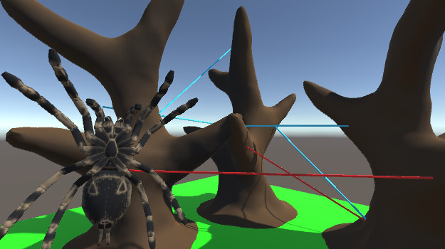
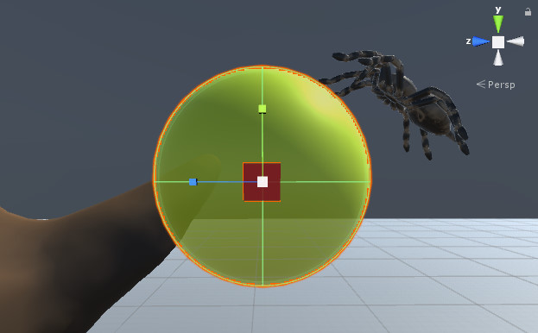

回避アクション判定範囲が拡大
・画面内に入っている自分の青糸が多ければ多いほど回避アクション成功範囲内が
大きくなる
画面内の青糸の本数差が1本につき範囲が0.3秒分広くなっていく
最大の範囲は3秒分の広さが上限(本数差が5本) 要調整

ここを狙ってジャンプした場合

画面内に青糸が少ない場合
真横から見た時

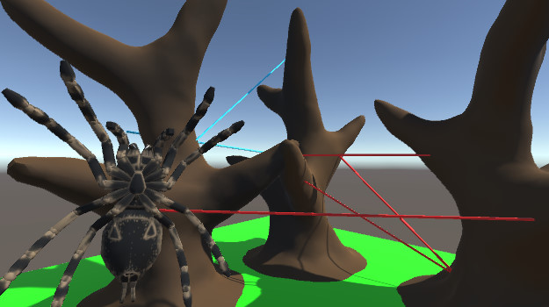
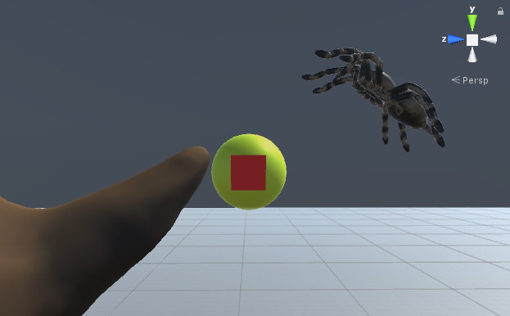

回避アクション判定範囲が縮小
・画面内に入っている自分の青糸が少ないほど回避アクション成功範囲内が
小さくなる
画面内の赤糸の本数差が1本につき範囲が0.3秒分狭くなっていく
最小の範囲は0.2秒分の広さ(これ以上は小さくならない) 要調整
周りが赤糸だらけでも小さい範囲内でもタイミング次第で成功するかもしれない
ギリギリの範囲内

ここを狙ってジャンプした場合

木に向かって跳んでる途中の敵糸とのあたり判定

トリガーの押しっぱなしした場合
糸を奪い木の着地地点へ
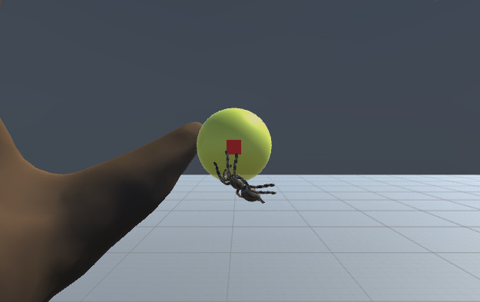
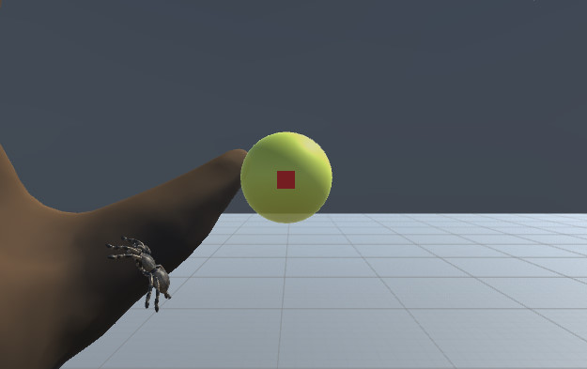

跳んでる途中に糸があるとき
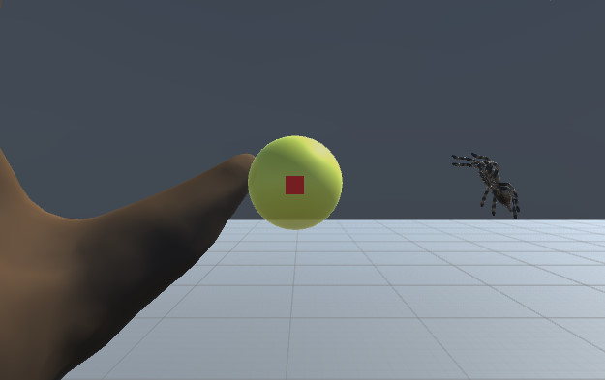

あたり判定の入り口から赤い糸までに回避アクションを行えば、
後ろのあたり判定は関係なくそのまま通過

回避したあとその糸に乗る場合
上に乗って敵の糸を奪う
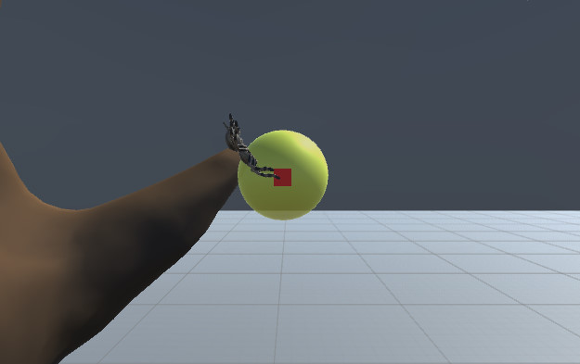
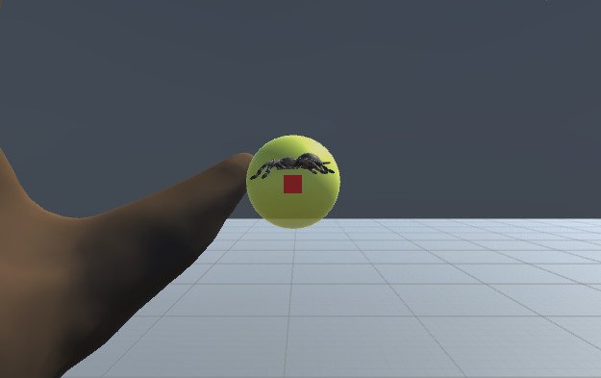

自分の貼ってる途中の糸

あたり判定の入り口から赤い糸までに回避アクションを行えば、
後ろと頭部分のあたり判定は関係なく逆上がりのように上に回り糸の上に着地する

UI
UI
 | 関連するハイパーリンクの各タグ追加 | ※一部の画像はいろんなゲームの画像をお借りしてます(常時更新予定)
 | プレイヤー
イメージ画面

糸ゲージ
タイマー
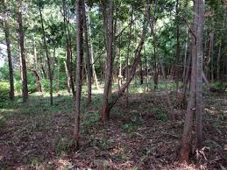
29.5秒
100%

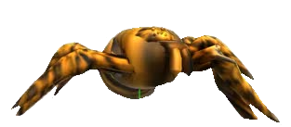

トップビューマップ

図は今はない

糸ゲージ
 | ステージで25m,50m,100mの選択時その選択した長さがこの糸ゲージの長さとなる
 | メーターは円状になってる
 | 木にジャンプ成功したときに、着地した瞬間跳んだ長さ分をメーターから減らす
 | ↑この時、斜めでのジャンプが基本になるため計算はできる限り細かく(小数点第1まで)
 | メーターは％風に右側から減っていく(例,100ｍだと10ｍ使うと10%減っていく)
 | ジャンプした時の長さが残った糸の長さより多い場合は、計算一番古い糸を消去しその長さ分を残った糸の数値に足してから計算する
 | ↑この時のメーターの数字は一度マイナス表示してから計算後の残糸の長さを表示(例,10→19m跳んだ→－9表示→古い糸13m消去→13m足す→4m表示)
 | ゲーム中に糸が奪われるため、糸が奪われたときはその長さ分メーターが増える

陣地ゲージ
 | 陣地ゲージは自分の貼った糸の長さ、糸の本数、陣地木の数 の合計ポイントになる
 | (現在は仮にポイント計算にします 要調整)
 | 糸の貼った合計の長さ(1mにつき10ポイント)+糸の本数(糸の数1本につき30ポイント )+陣地木の数(1本につき100ポイント) =陣地のスコア
 | 敵味方同じ計算式

操作説明
操作説明

地面にいるとき：通常ジャンプ
木にいるとき：陣地ジャンプ
1回押しで着地地点切り替え
長押しの場合は敵に向く

基本移動
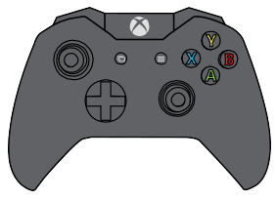
主観切り替え
TP/FP
アクション

カメラ旋回(連動して方向回転)
(押し込み:視点リセット)

基本移動
 | 左スティック↑
 |  | プレイヤーの頭の向いている方向にまっすぐ進む
 |  | （この時、カメラがどんな方向を向いていてもプレイヤーは頭の向いている方向に進む）
 | 左スティック↓
 |  | プレイヤーの向いている後ろの方向に進む
 | 左スティック→
 |  | プレイヤーの頭の向いている方向の右側に進む
 | 左スティック←
 |  | プレイヤーの頭の向いている方向の左側に進む

方向回転
 | L1ボタンを押してる間、プレイヤーはその場で少しずつ左回転する

 | R1ボタンを押してる間、プレイヤーはその場で少しずつ右回転する

カメラ旋回
 | クモの真ん中を基準に回転 |  | カメラへ
 | 1人称に切り替えたときはそのカメラの位置からそのまま1人称のカメラに切り替える
 | (↑この時カメラ2つ用意するか1つを移動させるかはラクな方で構わないです)

 | 押し込み時：カメラはトップビュー風の位置に瞬間移動する

主観切り替え
 | トリガーを押した時1人称に変わる
 | この時、変わる直前の3人称視点のカメラの向いてる方向を一人称にしたイメージ
 | 1人称時の操作は同じ
 | もう一度主観切り替えを押すと3人称に戻る(木にジャンプした場合は強制的に3人称に切り替わる)
 | 3人称に切り替わった時はトップビュー風のカメラ位置になる

アクション

 |  | 木にいるときに押すと、近くにある糸と巣の上に乗れる
 |  | もう一度押すと木の上に切り替わる

AI (2)
AI
 | 目次へ
 | プレイヤーへ

 | ・陣地木の差が3本以上(5:2や6:1)のAI優勢、劣勢、通常 で切り替え | ・AIの移動速度の基準値は１
 | ・初期に配置されてる無色の木の色を白、AIの陣地や糸の色を赤、プレイヤーが操作してる陣地や糸の色は青とする
 | ・20秒に1回ごとに現在の陣地の状況が通常か優勢か劣勢かを判断し、それによって強さを変えていく
 | ・パターンは通常パターンに加えて、下の条件にあったらそれを加えて行動させる |  |  | 木の高さによるの基準
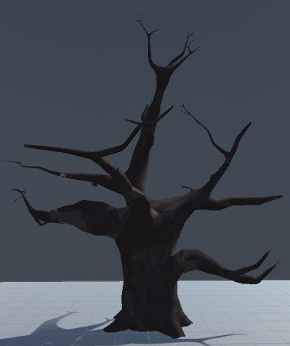
 | 条件が複数当てはまった場合は上の条件を優先して行う

根元～左のラインまで
地面にいるとき | 今いる地点から最も近い場所に向かって移動 斜め42度でジャンプできる範囲まで移動したら1秒間止まってジャンプ 着地したら2秒間停止
陣地ジャンプをする時 | 自分の地点が地面から

 | 通常 | AI(赤糸)優勢時 | AI劣勢時
通常 パターン | 近くの木にジャンプ 着地後2秒間その場で停止 2つ前まで跳んだ木以外で、近くの白い木か青い木いずれかを2つ選択し1つが白い木だった場合は白い木を選択 2つとも同じ色だった場合、その2つのうちどちらかをランダムで選択 木を選択した時、その木がカメラの真ん中にまでカメラを旋回さえ、そのカメラに映ってる木の面で一番近い地点から半径10cm範囲内をとり、その範囲内(空中と地面は対象外)で着地ポイントをランダムで選択し陣地ジャンプする 以後繰り返し もし移動した先にジャンプできる白い木または青い木がなかった場合、ジャンプ範囲内にある一番近い赤い糸を選択しその糸に跳べるジャンプ範囲内で一番遠い着地地点に跳ぶ 糸もなかったら再び十字いずれか一方向に2秒間ランダム移動 以後ジャンプができるまで繰り返し 陣地ジャンプを5～10回の間にジャンプ範囲内に青い糸が入ったら、その青い糸を選択し、その地点に向かって陣地ジャンプする(奪う) この時の成功確率を50%にする | 基本行動は左と同じパターン 2秒停止後、十字のいずれか一方向に1秒間ランダム移動 その時、移動速度も基準値1~1.5のランダムで変わる(要調整) この時の幅で速度が1.1までがギリギリ網を発生させる幅の条件の1つ 移動後1秒間停止 この状況は網を貼りやすくなる 着地して移動後、その木についている糸の本数差が1本で、クモAIのいる地点から半径10cm以内に同じその木についている枝があった場合、その枝を最優先で跳ぶ ↑の行動が成功した場合、次のジャンプ先は必ず他の木限定とする | 基本行動は一番左と同じ 着地後の停止時間を0.5秒に 停止後の移動は無しに ステージすべての木を選択範囲内にし、その中で赤い木以外で最も近くの本数差が2本以下の木を目的地として選択 その木までたどり着く最短距離を決める(この時跳ぶ先の地点は自分のいる同じ高さで) 最短距離は木と現在貼られてる赤い糸を使っての最短距離 赤い糸がある場合は赤い糸を優先して跳ぶ
陣地ジャンプの軌道に 青い糸が入ってる場合 | 回避アクションの成功率は65%とする 木に向かってジャンプ中での回避アクションは途中で糸の上に乗って奪うことはない | 回避アクションの成功率は50%とする あまり失敗しない方がよい 回避が成功したらその糸の上に乗っかる | 劣勢時になった瞬間、劣勢時間内で回避アクションの最初の1回目のみ青い糸の奪う成功率が100%になる 2回目以降は、糸を奪う成功率は70%にする 木に向かってジャンプ中での回避アクションは途中で糸の上に乗って奪うことはない

【木に着地している場合の追加命令】
地面や低い位置に プレイヤーがいるとき | 着地した地点が地面または地面から50cm未満の場合は、跳ぶ木を選択したら42度上に向けてジャンプする(巣は貼らないようにする) | 跳ぶ木を選択したら35度～45度のランダムで決めて上に向けてジャンプする(巣を貼るメイン) | 跳ぶ木を選択したら45度上に向けてジャンプする
50cm以上の高さの幹にプレイヤーがいるとき | 選択した木の最も近い面にジャンプする |  | 選択した木の最も近い面にジャンプする

【基本パターンから加える追加条件】
白い木が近くにある場合 序盤でのメイン | ステージすべての木を選択範囲内にし、最も近くの白い木を最優先で選択しジャンプ 白い木が1つもなくなった場合は、このパターンは使われない | 左と同じパターン | 左と同じパターン
糸の上に乗っている場合 | 木を選択するのは基本パターンと同じ 近くに木がなかった場合、自分が乗っている糸でのジャンプ範囲内に別の糸が範囲に入っていれば、ジャンプポジションまでプレイヤーは糸の上を移動し、その糸にジャンプ 近くに糸もない場合、今乗っている糸の両端にある木を選択しその2本のうちランダムで木を選択、その木に向かって移動しジャンプ範囲内に入ったらその1秒後に止まりその木にジャンプする | 木を選択するのは基本パターンと同じ 近くに木がなかった場合、今乗っている糸の両端にある木を選択しその2本のうち赤い木があった場合、その木に向かって移動しジャンプ範囲内に入ったらその1秒後に止まりその木にジャンプする | 木を選択するのは基本パターンと同じ 最優先は最も近くにある青い木を選択 今乗っている糸の両端にある木2本とその青い木の長さを比べ、青い木に近い赤い木に向かって移動し、ジャンプ範囲内に入ったらその木にジャンプする 木についたとき、そこから青い木との最短ルートを算出 以後一番↑の基本パターンと同じ
近くに赤い木を 見つけた場合 | 陣地ジャンプ範囲内に赤い木があり、その木に青い糸が付いていて、その糸の本数差が2本以下だった場合はその地点に最優先して跳ぶ | 一番上の基本パターンと同じ | 一番上の基本パターンと同じ
近くに青い木を 見つけた場合 | 範囲内に青い木と白い木があった場合は、白い木を最優先に跳ぶ 範囲内の最も青い糸本数が少ない青い木に陣地ジャンプ | 一番上の基本パターンと同じ | 一番上の基本パターンと同じ

地面にいるとき | 最も近くの木を選択しその木に向かって移動 ジャンプ範囲内の正面からY軸に45度の範囲内に木が入ったら直前に1秒止まってジャンプ | 最も近くの木を選択しその木に向かって移動 ジャンプ範囲内の正面からY軸に45度の範囲内に木が入ったら直前に2秒止まってジャンプ | 最も近くの木を選択しその木に向かって移動 ジャンプ範囲内の正面からY軸に45度の範囲内に木が入ったら止まらずにジャンプ

リザルト
リザルト
 | 目次へ

ステージセレクト画面イメージ
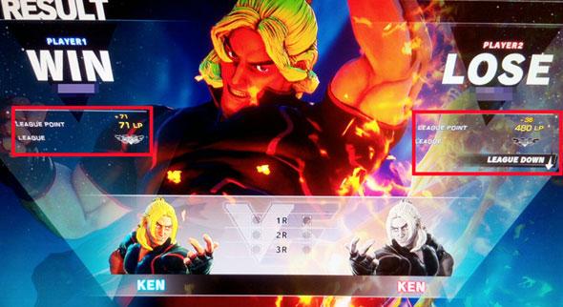

リザルト画面挙動
 | ・ゲームプレイ画面でタイムが0にった場合ゲーム画面を2秒でフィードアウトし遷移
 | ・背景ではゲーム終了時のステージの状態を保存しタイトル画面と同じように表示する カメラはタイトルと同じ挙動をする
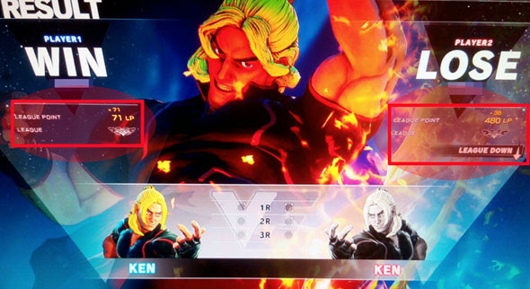

 | ・上記画像の円の部分に糸の長さ、糸の本数、陣地木の数をプレイヤーエネミー共に表示する
 |  | スコアは自分の貼った糸の長さ、糸の本数、陣地木の数 の合計ポイントになる | (現在は仮にポイント計算にします 要調整)
 |  | 糸の貼った合計の長さ(1mにつき10ポイント)+糸の本数(糸の数1本につき30ポイント )+陣地木の数(1本につき100ポイント)+ボーナススコア食べた蝶の数×50ポイント =陣地のスコア
 |  | 敵味方同じ計算式

 | ・表示するスピードは糸の長さから1.5秒ごとに表示していく
 | ・何かボタンが押された場合は即表示する
 | ・スコアを表示する1.5秒の間スコアを表示する部分の数字はランダムな数字を連続で切り替え表示する
 | ・プレイヤーは左側、エネミーは右側に表示する
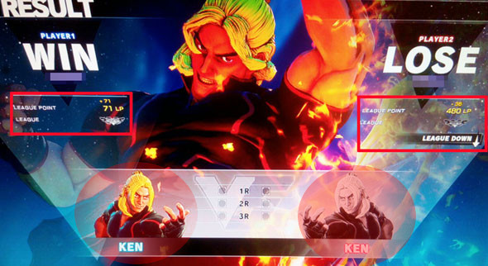

 | ・上記画像の円の部分に陣地木の数が表示後3秒後に合計スコアをプレイヤー、エネミー共に表示
 | ・合計スコアが表示されるまでの3秒間はランダムな数値を連続で切り替え表示する
 | ・何かボタンが押された場合は即表示する
 | ・プレイヤーは左側、エネミーは右側に表示する


 | ・合計スコア表示2秒後に上記円の場所にwin,loseを表示する
 | ・合計スコアが多いほうにwinと表示し少ないほうにloseと表示する
 | ・プレイヤーは左側、エネミーは右側に表示する
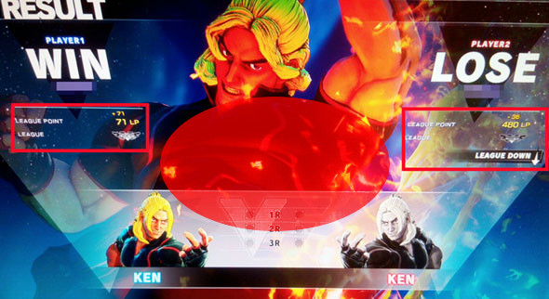

 | ・win,lose表示と同時に上記の円の場所に勝った方のキャラクターモデルを表示する
 | ・キャラクターモデルは1分で一周する速度で右周りに回転させる
 | ・キャラクターモデルが表示されてから5秒もしくは何かボタンが押された時プレイヤーがゲーム勝利していた場合ステージ選択、リトライ、ゲーム終了を表示されているキャラクターの上に表示する
 | ・キャラクターモデルが表示されてから5秒もしくは何かボタンが押された時プレイヤーがゲームに敗北していた場合リトライ、ステージ選択、ゲーム終了を表示されているキャラクターの上に表示する

